Aide
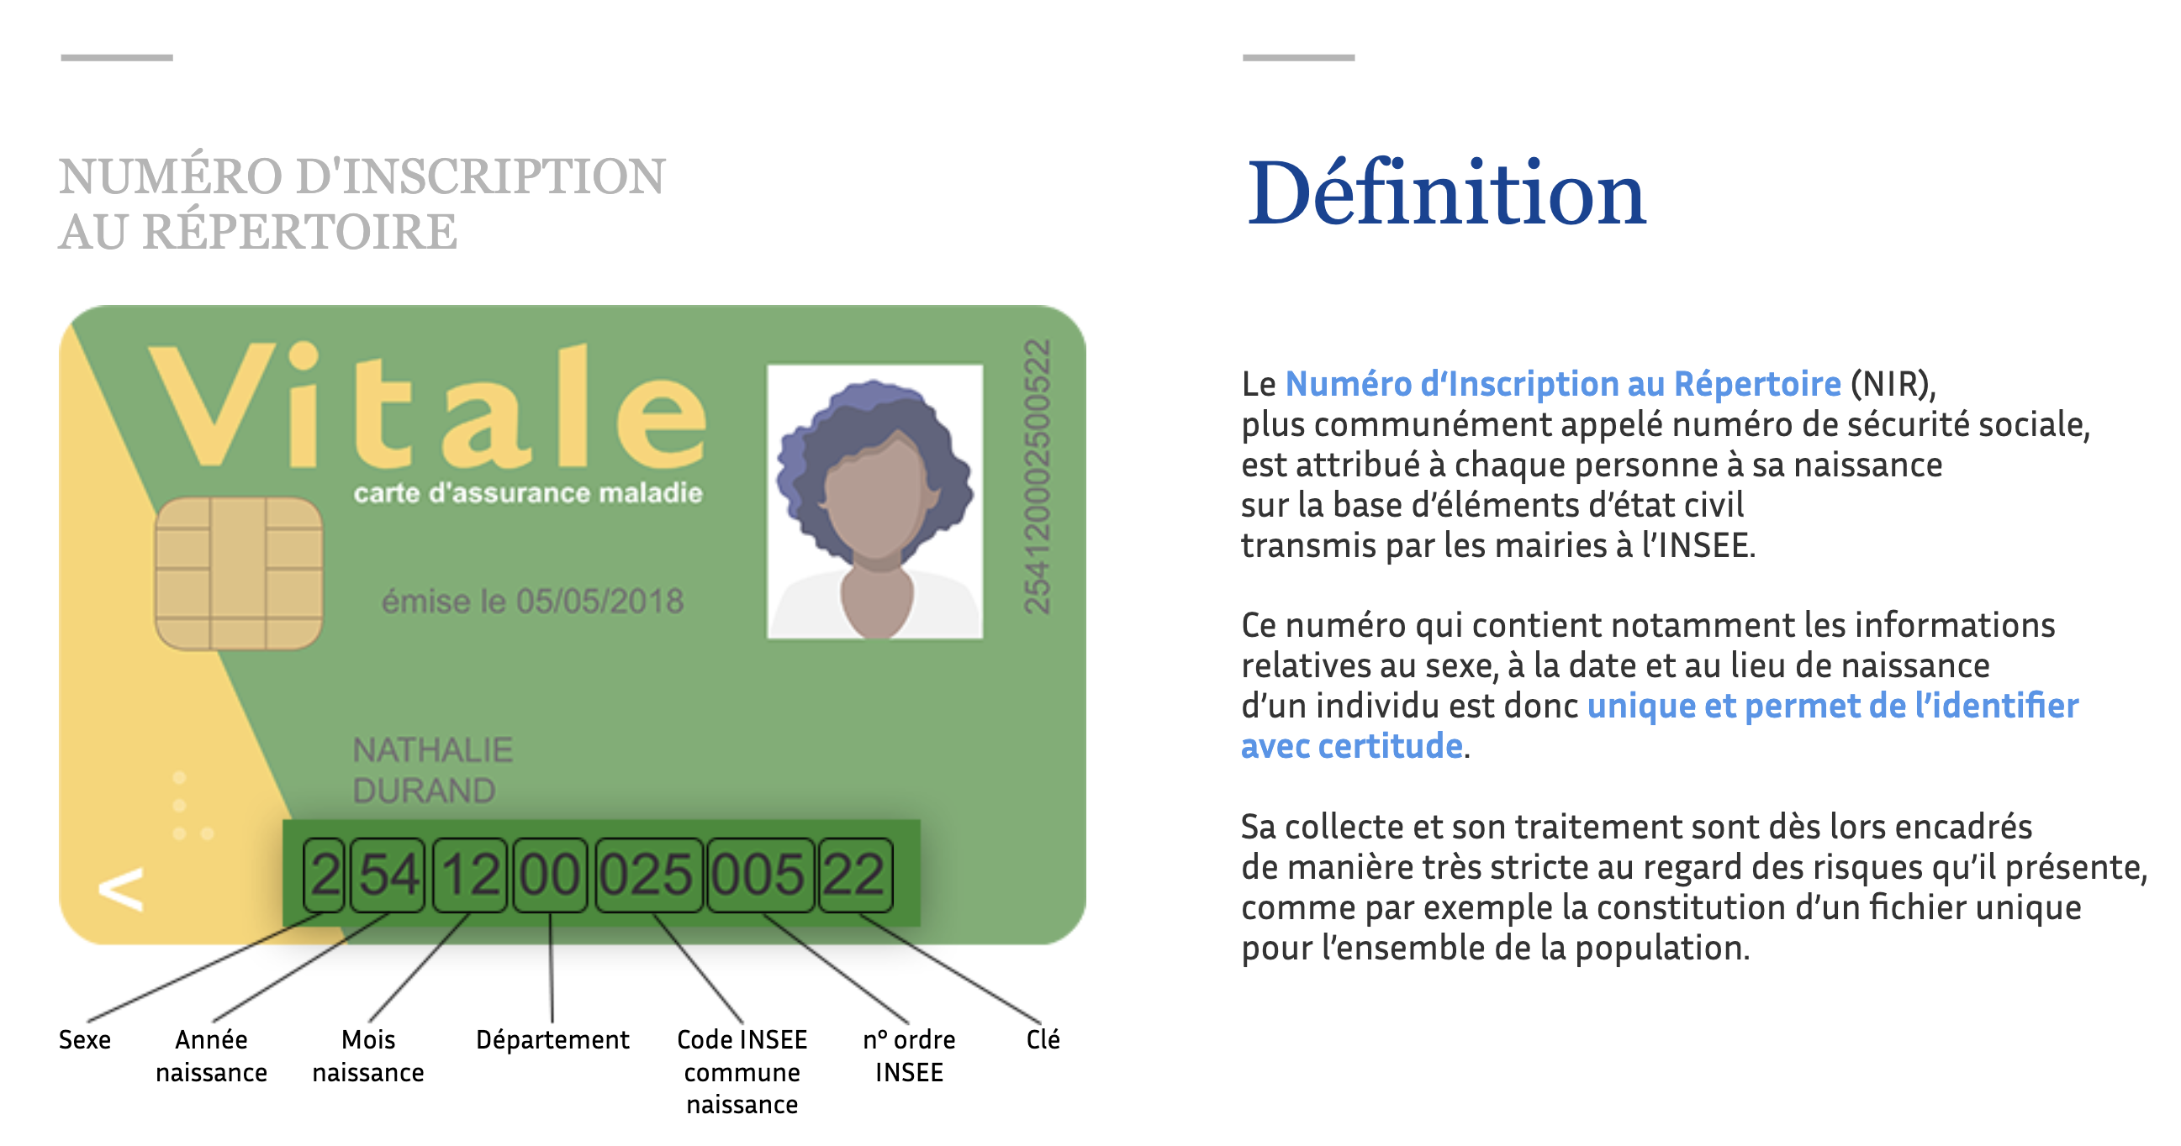

Settings
Méthode
Identification des doublons potentiels en utilisant la distance de Levenshtein.
Recommandations :
1/ Choix de recherche (D4) : Définissez un niveau de tolérance entre 1 (très strict) et 6 (plus permissif) pour la détection des potentiels doublons.
2/ Tolérance adaptative (D6) : Si besoin, vous pouvez activer la prise en compte de la longueur du texte pour pondérer le niveau de tolérance.
3/ Préparez les colonnes dans la feuille à analyser :
- Identifier la première colonne contenant des noms, prénoms ou autres données sujettes à variation orthographique.
- Choisir une ou deux colonnes supplémentaires contenant des données exactes (ex. : année, code postal) pour fiabiliser la comparaison.
- Prévoir une colonne pour afficher les résultats. Si des données sont présentes, elles seront effacées au lancement de la macro.
4/ Lancer la macro "LaunchDetectionDoublon"
En cas d'erreur ou de comportement inattendu :
- Désactiver l'affichage de la StatusBar (C26).
- Vérifier que les données à analyser sont de type texte ("string").
- Ne renommez pas la feuille"Settings", sinon, seuls les réglages par défaut seront appliqués.
🔍
Paramétrage de la sensibilité de recherche des doublons

Choix de recherche : | Modérée
 | 4
Tolérance adaptative | FALSE

⚙️
Table de paramétrage (à ne pas modifier)

Recherche | Value | Aide
Exacte | 1 | (quasi identique)
Stricte | 2
Modérée | 4
Etendue | 5
Approximative | 6 | (permissive)

Boolean
TRUE
FALSE

🛠️
Choix utilisateur

Affichage StatusBar | TRUE

Windows | TRUE

Mac | TRUE

